Fattori di vista
 | FATTORI DI VISTA SECONDO LA UNI EN ISO 7726

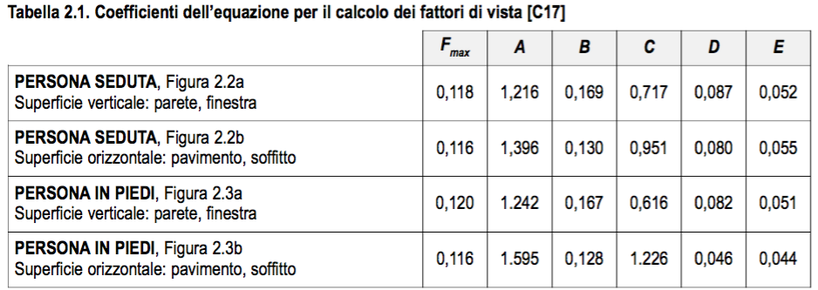

 |  |  |  |  |  |  |  |  |  |  |  |  |  |  |  |  |  |  | gamma
 |  |  |  |  |  |  |  |  |  |  |  | Fmax | A | B | C | D | E | tau |  | a/c | 0.1 | 0.2 | 0,3 | 0.4 | 0.5 | 0.6 | 0.7 | 0.8 | 0.9 | 1 | 1.5 | 3
 |  |  |  |  |  |  |  |  |  |  |  | 0.118 | 1.216 | 0.169 | 0.717 | 0.087 | 0.052 | 1.2329 | b/c | 0.1 | 0.7309 | 0.7361 | 0.7413 | 0.7465 | 0.7517 | 0.7569 | 0.7621 | 0.7673 | 0.7725 | 0.7777 | 0.8037 | 0.8817
 |  |  |  |  |  |  |  |  |  |  |  | 0.116 | 1.396 | 0.130 | 0.951 | 0.080 | 0.055 | 1.2498 | b/c | 0.2 | 0.7396 | 0.7448 | 0.75 | 0.7552 | 0.7604 | 0.7656 | 0.7708 | 0.776 | 0.7812 | 0.7864 | 0.8124 | 0.8904
 |  |  |  |  |  |  |  |  |  |  |  | 0.120 | 1.242 | 0.167 | 0.616 | 0.082 | 0.051 | 1.2667 | b/c | 0,3 | 0.7483 | 0.7535 | 0.7587 | 0.7639 | 0.7691 | 0.7743 | 0.7795 | 0.7847 | 0.7899 | 0.7951 | 0.8211 | 0.8991
 |  |  |  |  |  |  |  |  |  |  |  | 0.116 | 1.595 | 0.128 | 1.226 | 0.046 | 0.044 | 1.2836 | b/c | 0.4 | 0.757 | 0.7622 | 0.7674 | 0.7726 | 0.7778 | 0.783 | 0.7882 | 0.7934 | 0.7986 | 0.8038 | 0.8298 | 0.9078
 |  |  |  |  |  |  |  |  |  |  |  |  |  |  |  |  |  | 1.3005 | b/c | 0.5 | 0.7657 | 0.7709 | 0.7761 | 0.7813 | 0.7865 | 0.7917 | 0.7969 | 0.8021 | 0.8073 | 0.8125 | 0.8385 | 0.9165
 |  |  |  |  |  |  |  |  |  |  |  |  |  |  |  |  |  | 1.3174 | b/c | 0.6 | 0.7744 | 0.7796 | 0.7848 | 0.79 | 0.7952 | 0.8004 | 0.8056 | 0.8108 | 0.816 | 0.8212 | 0.8472 | 0.9252
 |  |  |  |  |  |  |  |  |  |  |  | a | b | c | a/c | b/c |  | 1.3343 | b/c | 0.7 | 0.7831 | 0.7883 | 0.7935 | 0.7987 | 0.8039 | 0.8091 | 0.8143 | 0.8195 | 0.8247 | 0.8299 | 0.8559 | 0.9339
 |  |  |  |  |  |  |  |  |  |  |  | 0.1 | 0.1 | 0.1 | 0.1 | 0.1 |  | 1.3512 | b/c | 0.8 | 0.7918 | 0.797 | 0.8022 | 0.8074 | 0.8126 | 0.8178 | 0.823 | 0.8282 | 0.8334 | 0.8386 | 0.8646 | 0.9426
 |  |  |  |  |  |  |  |  |  |  |  | 0.2 | 0.2 | 0.2 | 0.2 | 0.2 |  | 1.3681 | b/c | 0.9 | 0.8005 | 0.8057 | 0.8109 | 0.8161 | 0.8213 | 0.8265 | 0.8317 | 0.8369 | 0.8421 | 0.8473 | 0.8733 | 0.9513
 |  |  |  |  |  |  |  |  |  |  |  | 0.3 | 0.3 | 0.3 | 0.3 | 0.3 |  | 1.3850 | b/c | 1 | 0.8092 | 0.8144 | 0.8196 | 0.8248 | 0.83 | 0.8352 | 0.8404 | 0.8456 | 0.8508 | 0.856 | 0.882 | 0.96
 |  |  |  |  |  |  |  |  |  |  |  | 0.4 | 0.4 | 0.4 | 0.4 | 0.4 |  | 1.4695 | b/c | 1.5 | 0.8527 | 0.8579 | 0.8631 | 0.8683 | 0.8735 | 0.8787 | 0.8839 | 0.8891 | 0.8943 | 0.8995 | 0.9255 | 1.0035
 |  |  |  |  |  |  |  |  |  |  |  | 0.5 | 0.5 | 0.5 | 0.5 | 0.5 |  | 1.7230 | b/c | 3 | 0.9832 | 0.9884 | 0.9936 | 0.9988 | 1.004 | 1.0092 | 1.0144 | 1.0196 | 1.0248 | 1.03 | 1.056 | 1.134
 |  |  |  |  |  |  |  |  |  |  |  | 0.6 | 0.6 | 0.6 | 0.6 | 0.6 |  |  | b/c | 6 | 1.2442 | 1.2494 | 1.2546 | 1.2598 | 1.265 | 1.2702 | 1.2754 | 1.2806 | 1.2858 | 1.291 | 1.317 | 1.395
 |  |  |  |  |  |  |  |  |  |  |  | 0.7 | 0.7 | 0.7 | 0.7 | 0.7 |  |  | b/c | 10 | 1.5922 | 1.5974 | 1.6026 | 1.6078 | 1.613 | 1.6182 | 1.6234 | 1.6286 | 1.6338 | 1.639 | 1.665 | 1.743
 |  |  |  |  |  |  |  |  |  |  |  | 0.8 | 0.8 | 0.8 | 0.8 | 0.8
 |  |  |  |  |  |  |  |  |  |  |  | 0.9 | 0.9 | 0.9 | 0.9 | 0.9
 |  |  |  |  |  |  |  |  |  |  |  | 1 | 1 | 1 | 1 | 1
 |  |  |  |  |  |  |  |  |  |  |  | 1.5 | 1.5 | 1.5 | 1.5 | 1.5
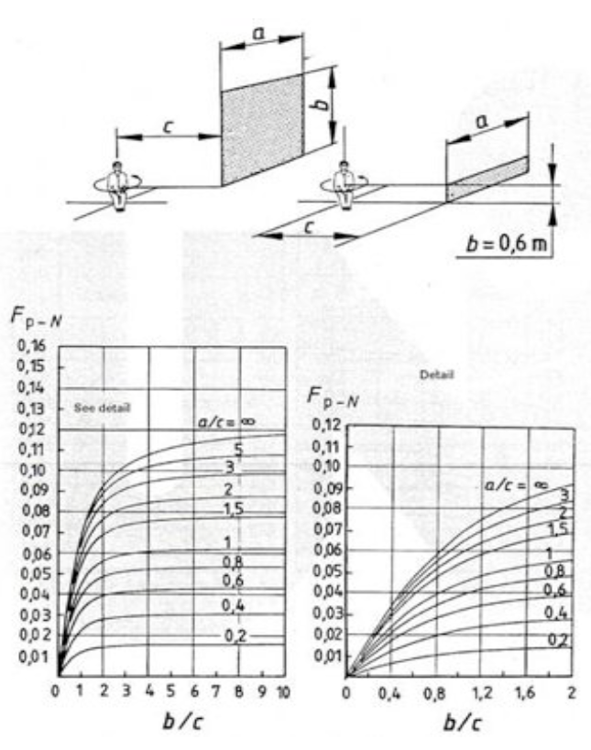
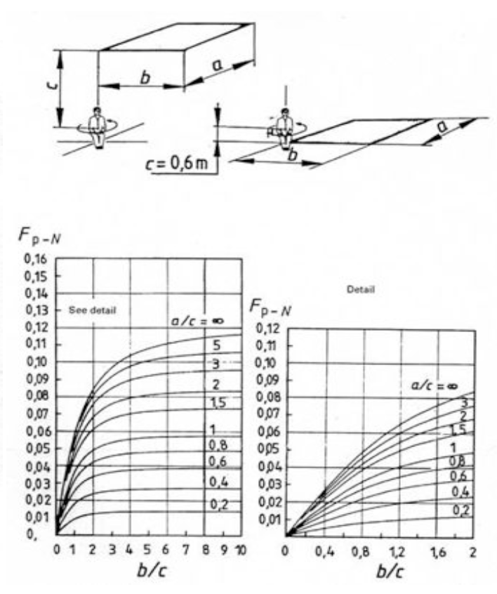
 |  |  |  |  |  |  |  |  |  |  |  | 3 | 3 | 3 | 3 | 3
 |  |  |  |  |  |  |  |  |  |  |  |  |  |  |  | 6
 |  |  |  |  |  |  |  |  |  |  |  |  |  |  |  | 10

Persona seduta (superficie verticale)
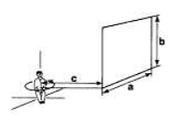
Fattori di vista

 |  |  |  |  |  | Fp-N
 |  |  |  |  |  |  |  | a/c
 |  |  |  |  |  |  | b/c | 0.4 | 0.8 | 1.5 | 3
 |  |  |  |  |  |  | 0.1 | 0.0040 | 0.0064 | 0.0088 | 0.0104
 |  |  |  |  |  |  | 0.2 | 0.0074 | 0.0120 | 0.0165 | 0.0196
 |  |  |  |  |  |  | 0.3 | 0.0103 | 0.0168 | 0.0231 | 0.0276
 |  |  |  |  |  |  | 0.4 | 0.0128 | 0.0209 | 0.0289 | 0.0347
 |  |  |  |  |  |  | 0.5 | 0.0149 | 0.0245 | 0.0339 | 0.0409
 |  |  |  |  |  |  | 0.6 | 0.0168 | 0.0276 | 0.0383 | 0.0464
 |  |  |  |  |  |  | 0.7 | 0.0184 | 0.0303 | 0.0422 | 0.0513
 |  |  |  |  |  |  | 0.8 | 0.0199 | 0.0327 | 0.0456 | 0.0557
 |  |  |  |  |  |  | 0.9 | 0.0211 | 0.0347 | 0.0485 | 0.0595
 |  |  |  |  |  |  | 1 | 0.0222 | 0.0366 | 0.0512 | 0.0630
 |  |  |  |  |  |  | 1.5 | 0.0260 | 0.0430 | 0.0606 | 0.0755
 |  |  |  |  |  |  | 3 | 0.0300 | 0.0499 | 0.0711 | 0.0904
 |  |  |  |  |  |  | 6 | 0.0313 | 0.0522 | 0.0747 | 0.0960
 |  |  |  |  |  |  | 10 | 0.0315 | 0.0526 | 0.0753 | 0.0970

Persona seduta (superficie orizzontale)
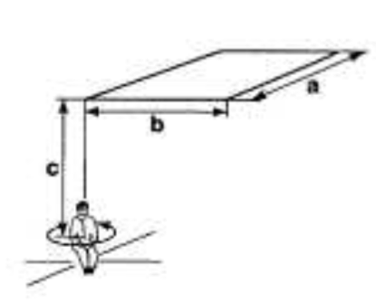
Fattori di vista

 |  |  |  |  |  | Fp-N
 |  |  |  |  |  |  |  | a/c
 |  |  |  |  |  |  | b/c | 0.4 | 0.8 | 1.5 | 3
 |  |  |  |  |  |  | 0.1 | 0.0039 | 0.0063 | 0.0087 | 0.0103
 |  |  |  |  |  |  | 0.2 | 0.0072 | 0.0118 | 0.0162 | 0.0192
 |  |  |  |  |  |  | 0.3 | 0.0101 | 0.0165 | 0.0227 | 0.0271
 |  |  |  |  |  |  | 0.4 | 0.0126 | 0.0205 | 0.0284 | 0.0341
 |  |  |  |  |  |  | 0.5 | 0.0147 | 0.0240 | 0.0333 | 0.0402
 |  |  |  |  |  |  | 0.6 | 0.0165 | 0.0271 | 0.0377 | 0.0456
 |  |  |  |  |  |  | 0.7 | 0.0181 | 0.0298 | 0.0415 | 0.0505
 |  |  |  |  |  |  | 0.8 | 0.0195 | 0.0321 | 0.0448 | 0.0547
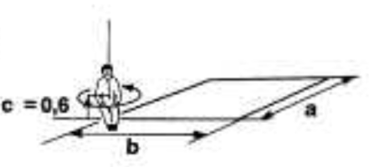
 |  |  |  |  |  |  | 0.9 | 0.0207 | 0.0341 | 0.0477 | 0.0585
 |  |  |  |  |  |  | 1 | 0.0218 | 0.0359 | 0.0503 | 0.0619
 |  |  |  |  |  |  | 1.5 | 0.0255 | 0.0422 | 0.0595 | 0.0742
 |  |  |  |  |  |  | 3 | 0.0295 | 0.0491 | 0.0699 | 0.0889
 |  |  |  |  |  |  | 6 | 0.0308 | 0.0514 | 0.0734 | 0.0944
 |  |  |  |  |  |  | 10 | 0.0310 | 0.0517 | 0.0740 | 0.0954

Fattori di vista
Persona in piedi (superficie verticale)
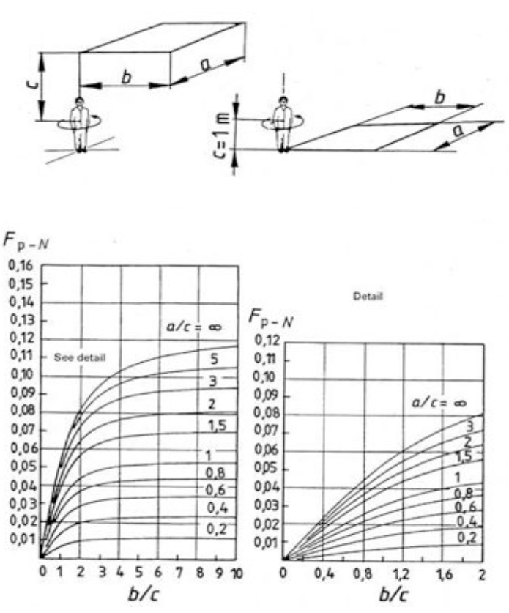
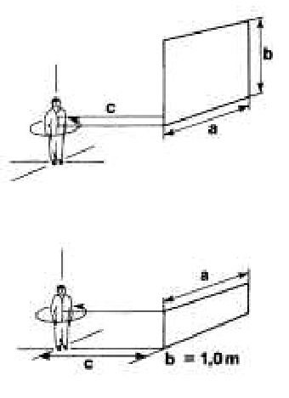

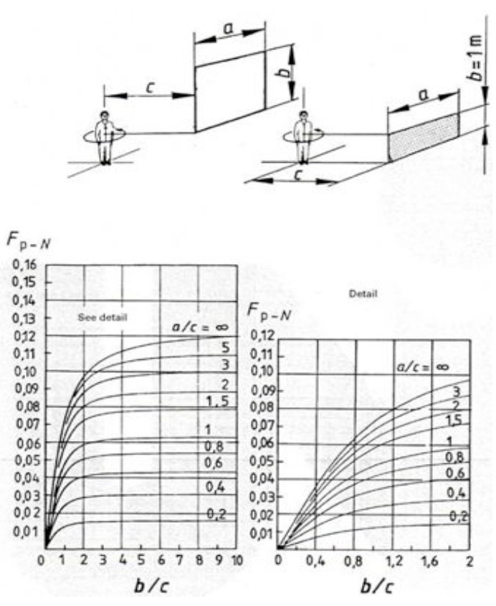
 |  |  |  |  |  | Fp-N
 |  |  |  |  |  |  |  | a/c
 |  |  |  |  |  |  | b/c | 0.4 | 0.8 | 1.5 | 3
 |  |  |  |  |  |  | 0.1 | 0.0040 | 0.0066 | 0.0090 | 0.0106
 |  |  |  |  |  |  | 0.2 | 0.0075 | 0.0122 | 0.0168 | 0.0199
 |  |  |  |  |  |  | 0.3 | 0.0104 | 0.0170 | 0.0235 | 0.0281
 |  |  |  |  |  |  | 0.4 | 0.0130 | 0.0212 | 0.0294 | 0.0353
 |  |  |  |  |  |  | 0.5 | 0.0152 | 0.0249 | 0.0345 | 0.0416
 |  |  |  |  |  |  | 0.6 | 0.0171 | 0.0280 | 0.0390 | 0.0472
 |  |  |  |  |  |  | 0.7 | 0.0188 | 0.0308 | 0.0429 | 0.0522
 |  |  |  |  |  |  | 0.8 | 0.0202 | 0.0332 | 0.0463 | 0.0566
 |  |  |  |  |  |  | 0.9 | 0.0215 | 0.0353 | 0.0494 | 0.0605
 |  |  |  |  |  |  | 1 | 0.0226 | 0.0372 | 0.0521 | 0.0640
 |  |  |  |  |  |  | 1.5 | 0.0264 | 0.0437 | 0.0616 | 0.0768
 |  |  |  |  |  |  | 3 | 0.0305 | 0.0508 | 0.0723 | 0.0919
 |  |  |  |  |  |  | 6 | 0.0319 | 0.0531 | 0.0760 | 0.0976
 |  |  |  |  |  |  | 10 | 0.0321 | 0.0535 | 0.0766 | 0.0986

Fattori di vista
Persona in piedi (superficie orizzontale)
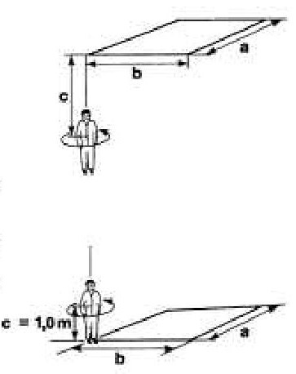

 |  |  |  |  |  | Fp-N
 |  |  |  |  |  |  |  | a/c
 |  |  |  |  |  |  | b/c | 0.4 | 0.8 | 1.5 | 3
 |  |  |  |  |  |  | 0.1 | 0.0039 | 0.0063 | 0.0087 | 0.0103
 |  |  |  |  |  |  | 0.2 | 0.0072 | 0.0118 | 0.0162 | 0.0192
 |  |  |  |  |  |  | 0.3 | 0.0101 | 0.0165 | 0.0227 | 0.0271
 |  |  |  |  |  |  | 0.4 | 0.0126 | 0.0205 | 0.0284 | 0.0341
 |  |  |  |  |  |  | 0.5 | 0.0147 | 0.0240 | 0.0333 | 0.0402
 |  |  |  |  |  |  | 0.6 | 0.0165 | 0.0271 | 0.0377 | 0.0456
 |  |  |  |  |  |  | 0.7 | 0.0181 | 0.0298 | 0.0415 | 0.0505
 |  |  |  |  |  |  | 0.8 | 0.0195 | 0.0321 | 0.0448 | 0.0547
 |  |  |  |  |  |  | 0.9 | 0.0207 | 0.0341 | 0.0477 | 0.0585
 |  |  |  |  |  |  | 1 | 0.0218 | 0.0359 | 0.0503 | 0.0619
 |  |  |  |  |  |  | 1.5 | 0.0255 | 0.0422 | 0.0595 | 0.0742
 |  |  |  |  |  |  | 3 | 0.0295 | 0.0491 | 0.0699 | 0.0889
 |  |  |  |  |  |  | 6 | 0.0308 | 0.0514 | 0.0734 | 0.0944
 |  |  |  |  |  |  | 10 | 0.0310 | 0.0517 | 0.0740 | 0.0954

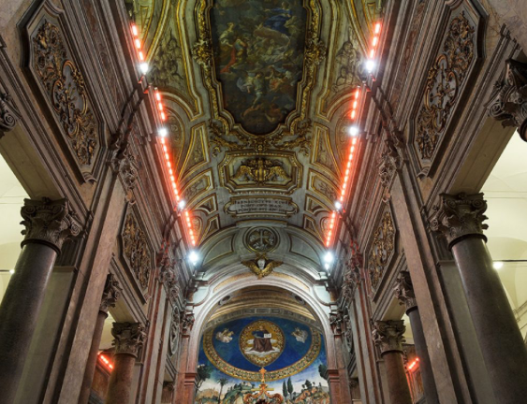

 | Temperatura media radiante
 | calcolo della Tmr in una chiesa con altezza della lampada a infrarosso
 | altezza rispetto al paviemnto |  |  | 5 | m | c
 | lunglezza |  |  | 10 | m | a
 | profondità |  |  | 0.1 | , | b
 | b/c | 0.02
 | a/c | 2

 | fattore di vista | 0.01

 | T1 | 6
 | T2 | 6
 | T2 | 280.17
 | Tmr | 292.17 | K
 |  | 19.17 | °C

 | Temperatura operativa

 | Temperatura aria |  | 10 | °C
 | To |  | 14.585

